Прайс
ООО «Компания СТС-К» Москва, Мичуринский пр-т, ул. Олимпийская деревня, дом 4, стр.1 Тел.: +7(495)430-39-65, www.sts-k.ru, E-mail: vk@sts-k.ru

 | Трубчатые радиаторы VELAR (Россия)
 |  |  | Гарантия 5 лет. Застрахованно в Ингосстрах
 | модель | Размеры секции |  |  |  | Мощность секции, Вт |  |  | Вес секции, без воды, кг | Объем секции, л |  | Ваша скидка | 0%
 |  | Высота H,мм | Межцентровое, мм | Ширина, мм | Глубина, мм | ΔT70 (95/85/20C) | ΔT60 (90/70/20C) | ΔT50 (75/65/20C) |  |  | Розница сек. Руб
 | 2037 | 370 | 300 | 45 | 62 | 52.0 | 42.5 | 33.6 | 0.67 | 0.4 | 1400 | 1400
 | 3037 | 370 | 300 | 45 | 100 | 60.5 | 49.5 | 39.1 | 1.20 | 0.6 | 1590 | 1590
 | 2040 | 400 | 330 | 45 | 62 | 56.0 | 45.8 | 36.2 | 0.70 | 0.4 | 1460 | 1460
 | 3040 | 400 | 330 | 45 | 100 | 65.7 | 53.7 | 42.4 | 1.25 | 0.7 | 1660 | 1660
 | 2045 | 450 | 380 | 45 | 62 | 62.4 | 51.0 | 40.3 | 0.80 | 0.5 | 1470 | 1470
 | 3045 | 450 | 380 | 45 | 100 | 73.2 | 59.9 | 47.3 | 1.32 | 0.7 | 1670 | 1670
 | 2050 | 500 | 430 | 45 | 62 | 79.1 | 64.7 | 51.1 | 0.90 | 0.5 | 1480 | 1480
 | 3050 | 500 | 430 | 45 | 100 | 80.7 | 66.0 | 52.1 | 1.40 | 0.8 | 1680 | 1680
 | 2055 | 550 | 480 | 45 | 62 | 74.9 | 61.3 | 48.4 | 1.01 | 0.6 | 1490 | 1490
 | 3055 | 550 | 480 | 45 | 100 | 88.0 | 72.0 | 56.8 | 1.53 | 0.9 | 1690 | 1690
 | 2057 | 570 | 500 | 45 | 62 | 76.7 | 62.7 | 49.5 | 1.10 | 0.6 | 1490 | 1490
 | 3057 | 570 | 500 | 45 | 100 | 90.3 | 73.9 | 58.3 | 1.65 | 1 | 1690 | 1690
 | 2060 | 600 | 530 | 45 | 62 | 80.8 | 66.1 | 52.2 | 1.30 | 0.6 | 1600 | 1600
 | 3060 | 600 | 530 | 45 | 100 | 95.2 | 77.9 | 61.5 | 1.80 | 0.9 | 1810 | 1810
 | 2075 | 750 | 680 | 45 | 62 | 97.8 | 80.0 | 63.2 | 1.57 | 0.7 | 1630 | 1630
 | 3075 | 750 | 680 | 45 | 100 | 115.9 | 94.8 | 74.9 | 2.36 | 1.1 | 1840 | 1840
 | 2090 | 900 | 830 | 45 | 62 | 113.3 | 92.7 | 73.2 | 2.00 | 0.8 | 1670 | 1670
 | 3090 | 900 | 830 | 45 | 100 | 135.4 | 110.8 | 87.5 | 2.60 | 1.3 | 1880 | 1880
 | 2100 | 1000 | 930 | 45 | 62 | 122.8 | 100.5 | 79.3 | 2.30 | 0.9 | 1750 | 1750
 | 3100 | 1000 | 930 | 45 | 100 | 147.8 | 120.9 | 95.5 | 2.80 | 1.4 | 1960 | 1960
 | 2110 | 1100 | 1030 | 45 | 62 | 131.8 | 107.8 | 85.1 | 2.40 | 1 | 2015 | 2015
 | 3110 | 1100 | 1030 | 45 | 100 | 159.7 | 130.6 | 103.2 | 3.00 | 1.5 | 2540 | 2540
 | 2120 | 1200 | 1130 | 45 | 62 | 150.3 | 122.9 | 97.1 | 2.50 | 1.1 | 2170 | 2170
 | 3120 | 1200 | 1130 | 45 | 100 | 181.8 | 148.7 | 117.4 | 3.30 | 1.6 | 2900 | 2900
 | 2150 | 1500 | 1430 | 45 | 62 | 188.1 | 153.9 | 121.5 | 2.80 | 1.3 | 2610 | 2610
 | 3150 | 1500 | 1430 | 45 | 100 | 222.4 | 181.9 | 143.7 | 3.90 | 2 | 3700 | 3700
 | 2180 | 1800 | 1730 | 45 | 62 | 225.1 | 184.1 | 145.4 | 3.20 | 1.5 | 3140 | 3140
 | 3180 | 1800 | 1730 | 45 | 100 | 263.0 | 215.1 | 169.9 | 4.60 | 2.4 | 4380 | 4380
 | 2200 | 2000 | 1930 | 45 | 62 | 249.1 | 203.8 | 160.9 | 3.50 | 1.7 | 3530 | 3530
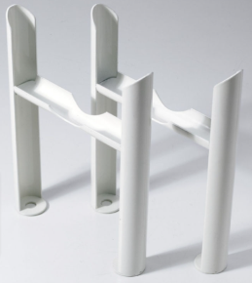
 | 3200 | 2000 | 1930 | 45 | 100 | 290.1 | 237.3 | 187.4 | 5.00 | 2.6 | 4650 | 4650
 | 800102 | Ножки для 2-х трубчатого радиатора 1 пара |  |  |  |  |  |  |  |  | 2500 | 2500
 | 800103 | Ножки для 3-х трубчатого радиатора 1 пара |  |  |  |  |  |  |  |  | 2500 | 2500

 | Кол-во секций: |  |  |  |  | в комплекте: кран Маевского (3/4) + заглушка (3/4) + кронштейны
 | Высота 300-900мм |  | от 4-х до 50 |  |  | нижнее подключение + |  | 5000 руб
 | Высота 1000-2000мм |  | от 4-х до 20 |  |  | нижнее подключение + термовставка |  |  | 7500 руб
 | Стандартные цвета RAL 9016 гланец и RAL9005 мат
 | Окраска по шкале RAL и WH + 10%
 | Толщина стенки 1,6 мм

Подключения
артикул | Подключение | диаметр | наценка руб
 | Боковое, U
U 1/2 |  | 1/2 | #ERROR!
U 3/4 | 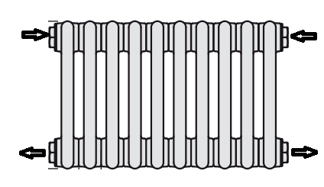 | 3/4 | #ERROR!
B50 1/2 | 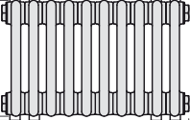 Нижнее без вентиля, 50 мм | 1/2 | 5000 руб
BLR 1/2 | 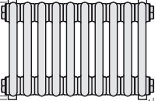 Нижнее без вентиля, по краям | 1/2 | 5000 руб
V50 1/2 | 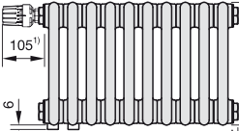 нижнее, с вентилем, 50 мм | 1/2 | 7500 руб
VLR 1/2 | 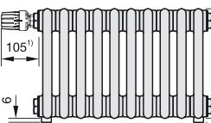 нижнее, с вентилем, по краям | 1/2 | 7500 руб

